포트폴리오 기획서(양식)
포트폴리오 기획서

과정명 | UI/UX 반응형 웹디자인&웹퍼블리셔(디자인&코딩) 양성 01
이름 | 허은재 |  |  | 최종 수정일 | 25.04.18
주제 | 샐러디 웹사이트 리뉴얼
기존 사이트 | https://salady.com/
디자인 컨셉 | 깔끔하면서 레트로한 느낌이 살짝 가미된 컨셉
주 사용자 설정 | 1. 건강과 다이어트 및 식단에 관심 있는 2030 여성 소비자
 | 2. 간편하고 건강한 식단에 관심 있는 직장인 및 학생 소비자
기획의도(목적) | 1. 건강과 다이어트에 관심 많은 2030 직장인, 대학생, 여성 집중 타겟팅 - 기존 웹사이트를 컬러감, 신선함이 돋보이는 디자인으로 리뉴얼하여 브랜드 이미지, 느낌, 인식을 소비자들에게 심어주기 위함
 | 2. 마케팅 요소를 웹사이트 및 앱에 적극 반영하기 위함 2-1. 오전 8시~10시 샐모닝 세트 2-2. 샐러드 커스터마이징 - 마이샐러디
참고 사이트 | main | https://www.slowcali.co.kr/
 | main | http://saladdays.co.kr/
 | main | https://holapoke.imweb.me/
 | intro, main | https://polanipoke.com/
 | main | https://www.twosome.co.kr/main.do
 | all, 움직임 | https://www.dongbangfood.com/
메인화면 구성 | intro | 샐러디 인트로페이지 |  |  |  | [비고] 움직임 구현 위해 추가
 | Header | 로고, 대메뉴
 | main | 메인 배너 슬라이드 1. 샐모닝 2. 마이샐러디
 | Section | 컨텐츠 1 : 신메뉴 컨텐츠 2 : 베스트메뉴 컨텐츠 3 : 브랜드 스토리
 | Footer | 개인정보처리방침, 서비스이용약관, 영양정보, 칼로리 계산하기, 알레르기 정보, SNS, 기타 회사 정보
메뉴 구성 | Depth1 |  | Depth2 |  | Depth3
 | 브랜드 |  | 브랜드 스토리
 |  |  | 프레시 샐러디
 | 메뉴 |  | 샐모닝 |  |  | 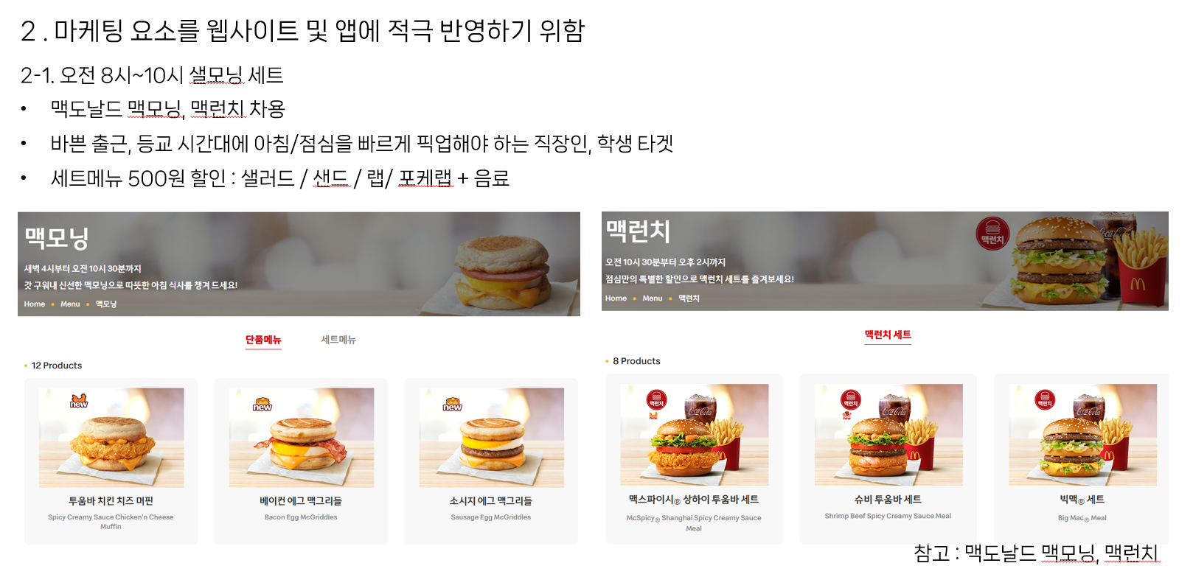
 |  |  | 마이샐러디 |  |  | [ 비고 ] 기본 베이스(채소볼, 포케볼, 메밀면볼, 바질파스타볼) 메뉴 선택 후 취향대로 만들어 먹는 커스텀 샐러드임 배달의민족 메뉴 참고 메뉴 커스터마이징 : 드레싱(필수), 사이즈업(채소추가,곡물추가,메밀면추가,바질파스타추가/선택사항), 스프(선택), 토핑(닭가슴살,에크,옥수수,양파 등등등 기존의 토핑 가져옴/선택사항)
 |  |  | 신메뉴
 |  |  | 베스트메뉴
 |  |  | 전체메뉴 |  | 샐러디
 |  |  |  |  | 포케볼
 |  |  |  |  | 누들볼
 |  |  |  |  | 프로틴박스
 |  |  |  |  | 랩 & 샌드
 | 앱 |  |  |  |  | 상단에 앱 다운 컨텐츠, 아래에 샐러디 오더 컨텐츠 넣기
 | 뉴스 |  | 공지사항
 |  |  | 이벤트
 | FAQ |  | 샐러디 이용안내 |  |  | [ 비고 ] 아코디언 효과 넣어볼 예정
 |  |  | 메뉴 관련
 |  |  | 결제 및 환불
기타 의견 | 1 .앞으로 추가 기획, 디자인 방향성을 잡을 때 웹 화면 구현 및 움직임 구현에 초점을 맞출 예정 2. 모바일, 태블릿 화면을 고려한 반응형 디자인 고려 중

